Sheet1
[제작] J2 저스트 트래블 마그네틱 도어 범퍼케이스
STI : 02 6673 4900 , Fax : 02 6406 6543
배송주소:
제품명 | [제작] J2 저스트 트래블 마그네틱 도어 범퍼케이스
이미지 | 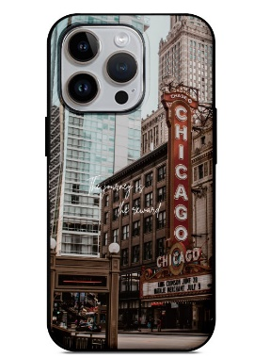 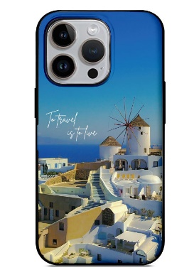 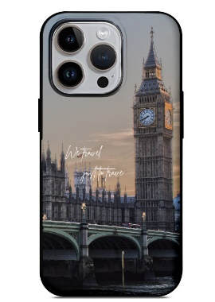 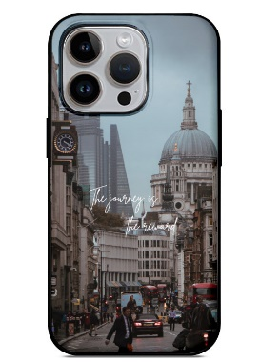 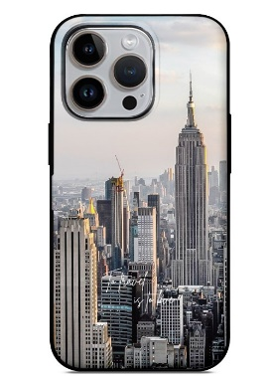 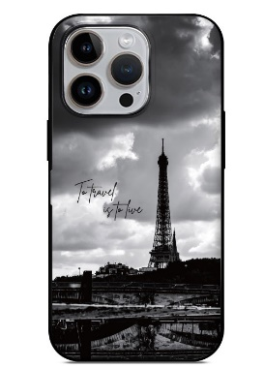 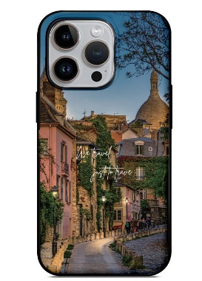 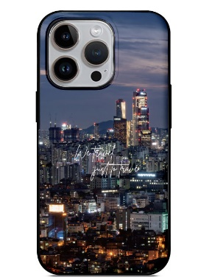 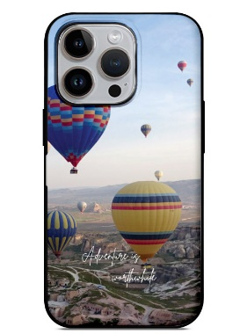
기종/색상 | 서울 | 시카고 | 뉴욕 | 파리1 | 파리2 | 카파도키아 | 런던1 | 런던2 | 산토리니
아이폰7/8/SE2/SE3
아이폰XS
아이폰XS MAX
아이폰XR
아이폰11
아이폰11 PRO
아이폰11 PRO MAX
아이폰12 mini
아이폰12/PRO
아이폰12 PRO MAX
아이폰13 mini
아이폰13
아이폰13 PRO
아이폰13 PRO MAX
아이폰14
아이폰14 PLUS
아이폰14 PRO
아이폰14 PRO MAX
갤럭시S8(G950)
갤럭시S8플러스(G955)
갤럭시S9(G960)
갤럭시S9플러스(G965)
갤럭시S10(G973)
갤럭시S10플러스(G975)
갤럭시S10 5G(G977)
갤럭시S20(G981)
갤럭시S20플러스(G986)
갤럭시S20울트라(G988)
갤럭시S21(G991)
갤럭시S21플러스(G996)
갤럭시S21울트라(G998)
갤럭시S22(S901)
갤럭시S22플러스(S906)
갤럭시S22울트라(S908)
갤럭시S23(S911)
갤럭시S23플러스(S916)
갤럭시S23울트라(S918)
갤럭시노트8(N950)
갤럭시노트9(N960)
갤럭시노트10(N971)
갤럭시노트10플러스(N976)
갤럭시노트20(N981)
갤럭시노트20울트라(N986)
갤럭시A12(A125)
갤럭시A22(A226)
갤럭시A32 LTE(A325)
갤럭시A42(A426)
갤럭시A52(A526)
갤럭시A23(A235)
갤럭시A33(A336)
갤럭시A53(A536)

